Wind onshore
 | SZENARIORAHMEN FÜR DEN NETZENTWICK- LUNGSPLAN STROM 2013 - ENTWURF
 | szenariorahmen für den netzentwick- lungsplan strom 2013 - entwurf
Source: SZENARIORAHMEN FÜR DEN NETZENTWICK- LUNGSPLAN STROM 2013 - ENTWURF
File: | ÜNB_201207_Szenariorahmen für den Netzentwicklungsplan Strom 2013 - Entwurf.pdf
Website: | http://www.netzentwicklungsplan.de/
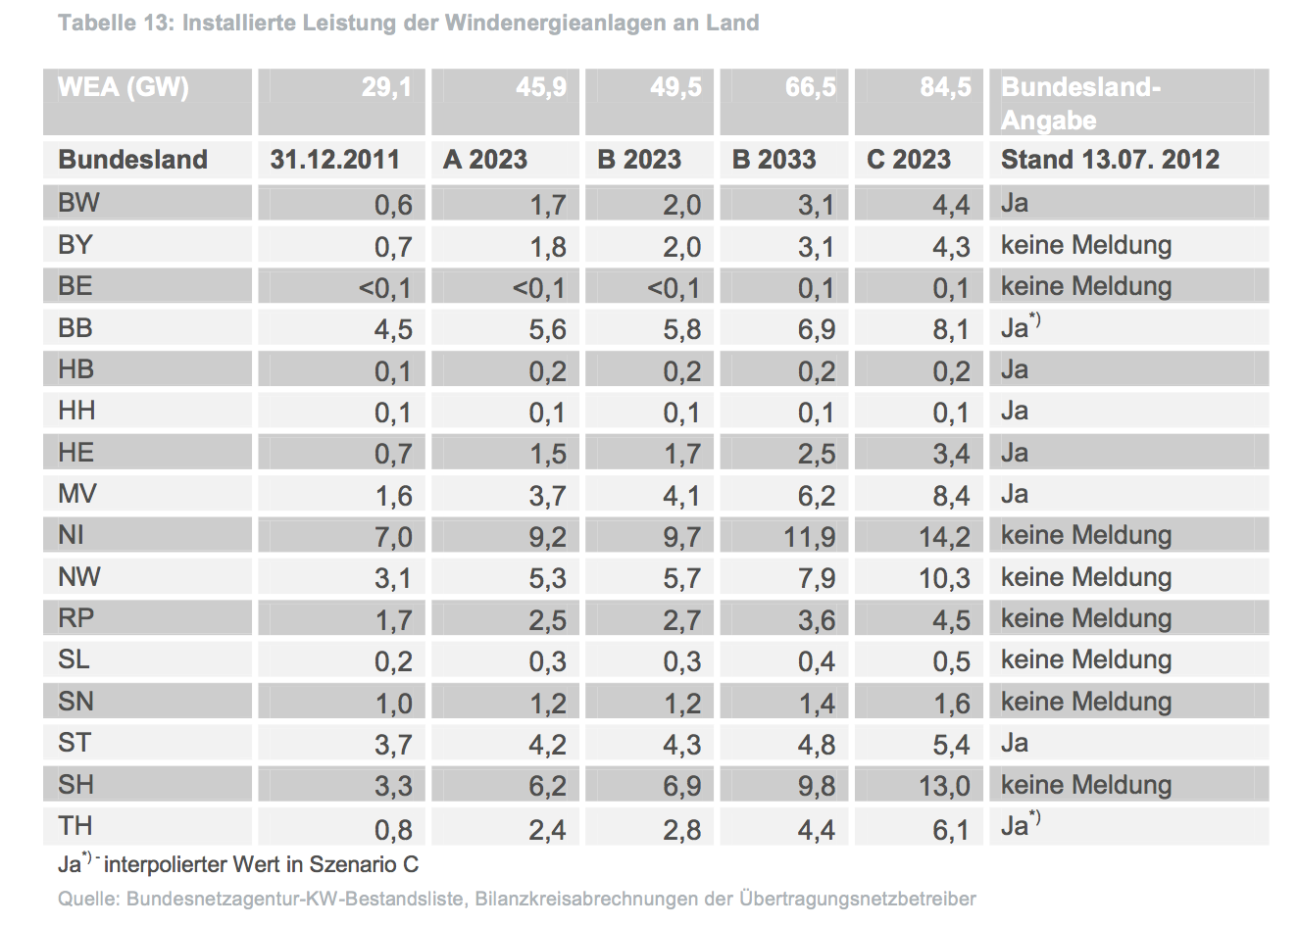
By: | Übertragungsnetzbetreiber |  |  |  |  |  | (=TSO's)
Page: | 15

Date |  | 31.12.2011 | 31.12.2012 |  | 2011 | 2011 | 2012 | 2012
WEA (GW) |  | 29.1 | 31.2
Bundesland | Has coast? | Installed cap | Installed cap | % coastal | Installed coastal | Installed inland | Installed coastal | Installed inland
Baden-Württemberg | No | 0.6 | 0.6 |  | 0.000 | 0.600 |  | 0.565
Bayern | No | 0.7 | 0.6 |  | 0.000 | 0.700 |  | 0.591
Berlin | No | 0.0 | 0.0 |  | 0.000 | 0.002 |  | 0.002
Brandenburg | No | 4.5 | 4.6 |  | 0.000 | 4.500 |  | 4.626
Bremen | No | 0.1 | 0.1 |  | 0.000 | 0.100 |  | 0.130
Hamburg | No | 0.1 | 0.1 |  | 0.000 | 0.100 |  | 0.053
Hessen | No | 0.7 | 0.7 |  | 0.000 | 0.700 |  | 0.694
Mecklenburg-Vorpommern | Yes | 1.6 | 1.7 | 13.1% | 0.210 | 1.390 | 0.223 | 1.472
Niedersachsen | Yes | 7.0 | 7.1 | 13.1% | 0.919 | 6.081 | 0.936 | 6.190
Nordrhein-Westfalen | No | 3.1 | 3.0 |  | 0.000 | 3.100 |  | 3.044
Rheinland-Pfalz | No | 1.7 | 1.7 |  | 0.000 | 1.700 |  | 1.671
Saarland | No | 0.2 | 0.2 |  | 0.000 | 0.200 |  | 0.157
Sachsen | No | 1.0 | 1.0 |  | 0.000 | 1.000 |  | 1.012
Sachsen-Anhalt | No | 3.7 | 3.8 |  | 0.000 | 3.700 |  | 3.785
Schleswig-Holstein | Yes | 3.3 | 3.2 | 32.1% | 1.060 | 2.240 | 1.043 | 2.203
Thüringen | No | 0.8 | 0.9 |  | 0.000 | 0.800 |  | 0.856
Total |  | 29.1 | 29.3 |  | 2.190 | 26.912 | 2.201 | 27.051
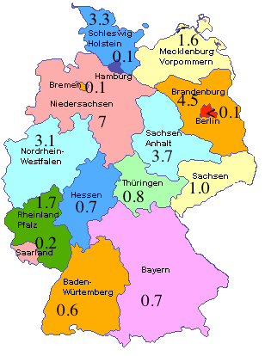

 | Source image: http://joycep.myweb.port.ac.uk/abinitio/chap2-12.html

Other sources
http://www.renewable-energy-concepts.com/german/windenergie/windkarte-deutschland/windkarte-niedersachsen.html

http://de.wikipedia.org/wiki/Liste_von_Windkraftanlagen_in_Bremen,_Hamburg_und_Niedersachsen

Source: http://www.thewindpower.net/country_en_2_germany.php

Production capacities
End 1997: 2,081 MW
End 1998: 2,875 MW (+38.2 %)
End 1999: 4,443 MW (+54.6 %)
End 2000: 6,095 MW (+37.2 %)
End 2001: 8,754 MW (+43.7 %)
End 2002: 12,001 MW (+37.1 %)
End 2003: 14,609 MW (+21.8 %)
End 2004: 16,629 MW (+13.9 %)
End 2005: 18,428 MW (+10.9 %)
End 2006: 20,621 MW (+12 %)
End 2007: 22,247 MW (+7.9 %)
End 2008: 23,903 MW (+7.5 %)
End 2009: 25,777 MW (+7.9 %)
End 2010: 27,190 MW (+5.5 %)
End 2011: 29,060 MW (+6.9 %)
End 2012: 31,308 MW (+7.8 %) |  | 31.3
End 2013: 34,660 MW (+10.8 %)

